заявка
 |  |  |  |  |  | ООО «НАКС-ПФО»
 |  |  |  |  | Руководителю регионального отделения по проведению отборочного этапа Конкурса
город (организация): | Оренбург (ООО «НАКС-ПФО»)
контакты: | +7 (3532) 30-60-09 orenburg@naks.ru
сроки проведения: | 31.05-02.06.2023
ЗАЯВКА* НА УЧАСТИЕ В ОТБОРОЧНОМ ЭТАПЕ ВСЕРОССИЙСКОГО КОНКУРСА
перед заполнением заявки актуализируйте
данные, нажав на кнопку "Обновить все"
ПО НЕРАЗРУШАЮЩЕМУ КОНТРОЛЮ «ДЕФЕКТОСКОПИСТ 2023»
Данные об организации, направляющей специалиста на Конкурс:
Наименование организации
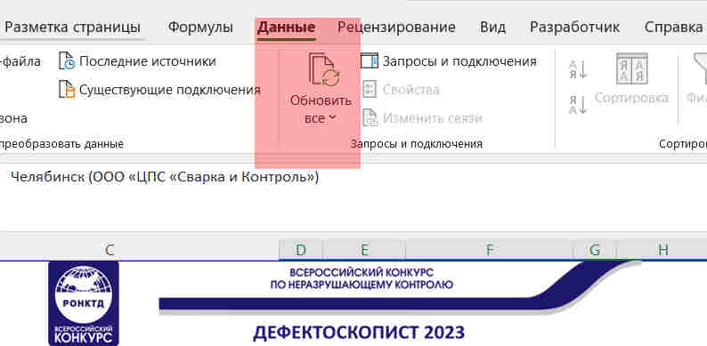
ИНН
Руководитель
ФИО
должность |  |  |  |  | ,
действующий на основании:
Контактное лицо (по вопросам участия в Конкурсе)
ФИО
должность
телефон
e-mail

Настоящим прошу зарегистрировать специалиста:
ФИО (полностью)
должность
Сведения о квалификации (метод/уровень)
Стаж работы в области НК, лет

в качестве участника Конкурса.
размещенного на сайте ronktd.ru)
в номинации (выбрать одну): |  | или | в мультиноминации (выбрать одну):
ВИК |  |  | ВИК+УК |  |  |  | 0 | 0
УК |  |  | ВИК+РК |  |  |  | 0 | 0
РК |  |  |  |  |  |  | 0 | 0
 |  |  |  |  |  |  | 0 | 0
 |  |  |  |  |  |  | 0
Подписанием настоящей заявки подтверждаю, что указанный в настоящей заявке участник Конкурса ознакомлен с Положением о Конкурсе и иной официально опубликованной конкурсной документацией, размещенной в интернет по адресу: https://ronktd.ru/directions/konkurs/, которые являются обязательными для участника Конкурса.
Приложения:
1) Копия действующего (-их) удостоверения (-ий) по методам НК в заявляемой номинации/мультиноминации.
2) Документ, подтверждающий производственный стаж по неразрушающему контролю не менее 3-х лет.
3) Согласие на обработку персональных данных и согласие на обработку персональных данных, разрешенных субъектом персональных данных для распространения (заполняются в региональном отделении по проведению отборочного этапа)
Руководитель организации
 | подпись |  |  | И.О. Фамилия
МП
* оформляется отдельно для каждого участника

